상품제안서
여행용 파우치세트 6종 | 상품코드: S28656

 |  |  |  |  |  |  | 02-713-8555 | www.synergygift.co.kr
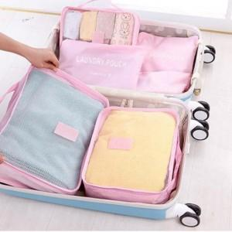

【상세/제작정보】 | <p><span style="font-size: 14pt;">※ 기본 개별OPP포장 / 박스당 50개입 운임비 6,000원(VAT별도)</span></p><p><span style="font-size: 14pt;">※ 개별종이케이스 추가시 박스당 25개입 운임비 5,000원(VAT별도)</span></p>

【인쇄/포장옵션】 | 실크 / OPP(비닐)

【공급단가】 | 수량 | 100~ | 300~ | 1,000~ | 3,000~ | 10,000~
*VAT별도 | 단가 | 3,900원 | 3,690원 | 3,510원 | 3,420원 | 3,360원

【상품 URL】 | https://www.synergygift.co.kr:443/src/goods_detail.php?gdno=28656

